Solicitud gráfica
 | Área: | Ciencias Naturales |  |  | Fecha:
 | Grado: | 6 |  |  | 2015-09-07
 | Título del tema: | La célula, unidad estructural y funcional |  |  | ¿Cuaderno de estudio o recurso? | Recurso
 | Editor: | Diego Molina |  |  | Motor del recurso | F6

 | Código guión o recurso: | CN_06_02_REC40 | ← Para determinar este código, visite la hoja de Ayuda
 |  |  |  |  | ESPECIFICACIÓN DE ARCHIVOS A ENTREGAR
Núm. | Archivo Shutterstock o ruta en web | Imagen para: | Tipo | Ubicación de la imagen en el recurso F6 | Nombre imagen SMALL | Tamaño imagen SMALL | Nombre imagen ZOOM | Tamaño imagen ZOOM | Descripción | Observaciones
IMG01 | 141162277 | Recurso F6 | Fotografía | Inicio | CN_06_02_REC40_IMG01.jpg | 350 x 230 px |  |  | Célula vegetal
IMG02 | 226624456 | Recurso F6 | Fotografía | Inicio | CN_06_02_REC40_IMG02.jpg | 350 x 230 px |  |  | Célula animal
IMG03 | 218365261 | Recurso F6 | Ilustración | Contenido | CN_06_02_REC40_IMG03n.jpg | 320 x 480 px | CN_06_02_REC40_IMG03a.jpg | 800 x 458 px | Célula vegetal | 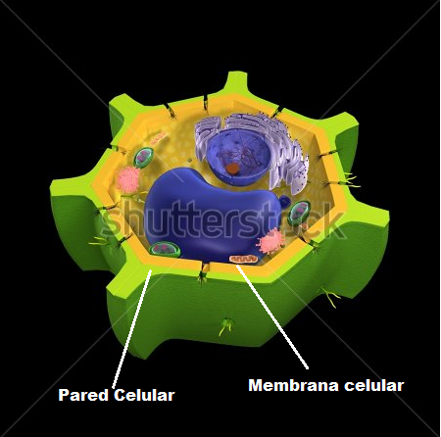 Señalar partes: la pared es la parte verde externa y la membrana la parte amarilla interna seguida de la pared
IMG04 | 141162607 | Recurso F6 | Ilustración | Contenido | CN_06_02_REC40_IMG04n.jpg | 320 x 480 px | CN_06_02_REC40_IMG04a.jpg | 800 x 458 px | Cloroplastos | Eliminar el título de la imagen. Cambiar nombres en inglés así: Outter membrane por Membrana externa Inner membrane por Membrana interna Stroma por Estroma Granum por Grana Thylakoid por Tilacoide
IMG05 | 141162655 | Recurso F6 | Ilustración | Contenido | CN_06_02_REC40_IMG05n.jpg | 320 x 480 px | CN_06_02_REC40_IMG05a.jpg | 800 x 458 px | Célula vegetal | Cambiar nombres en inglés por: nuclear envolope por Membrana nuclear Nucleolus por Nucléolo Nucleus por Núcleo endoplasmic reticulum por Retículo endoplásmico Golgi apparatus por Aparato de Golgi Cell wall por Pared celular Cell membrane por Membrana celular Mitochondrion por Mitocondria Cytoplasm Por Citoplasma Choloplast Por Cloroplasto Vacuole Por Vacuola
IMG06 | 141162034 | Recurso F6 | Ilustración | Contenido | CN_06_02_REC40_IMG06n.jpg | 320 x 480 px | CN_06_02_REC40_IMG06a.jpg | 800 x 458 px | Célula animal | Eliminar el título de la imagen Cambiar nombres en inglés por: Nucleolus por Nucléolo Nucleus por Núcleo endoplasmic reticulum por Retículo endoplásmico Golgi apparatus por Aparato de Golgi Cell membrane por Membrana celular Mitochondrion por Mitocondria Cytoplasm Por Citoplasma Lysosome Por Lisosoma Vacuole Por Vacuola
IMG07 | 288348779 | Recurso F6 | Fotografía | Contenido | CN_06_02_REC40_IMG07n.jpg | 320 x 480 px | CN_06_02_REC40_IMG07a.jpg | 800 x 458 px | Centriolo
IMG08 | 170485292 | Recurso F6 | Ilustración | Contenido | CN_06_02_REC40_IMG08n.jpg | 320 x 480 px | CN_06_02_REC40_IMG08a.jpg | 800 x 458 px | Membrana celular | 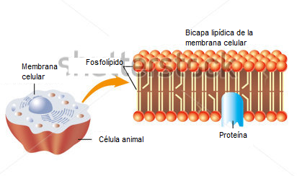 Cambiar nombres al español y editar imagen así:

